Lucro por mesano
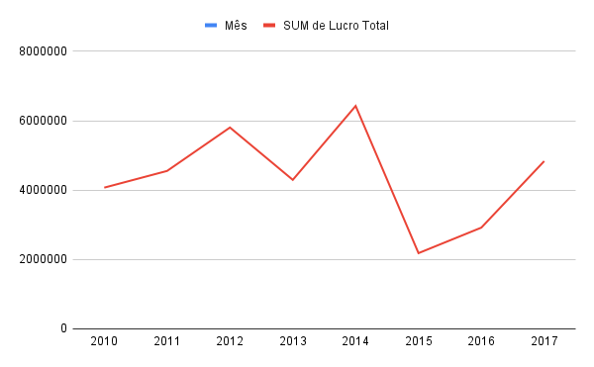

Lucro por País
Lucro por País

Lucro por Regiao
Lucro por Região

Dashboard
Lucro Total R$ 501.434.459,00 | Receita Total R$ 1.702.129.408,21 | Total de Pedidos 1328 | Unidades Vendidas 6.576.524 | Países Atendidos 46
Concentração de lucro por categoria
Distribuição do lucro por sub-região

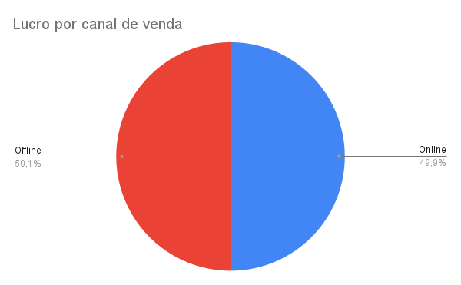
Variação do lucro ao longo da semana

Lucro por país
Lucro por Região

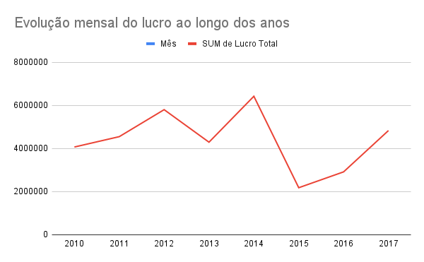
Relação entre tempo de envio e lucro

